Arkusz1
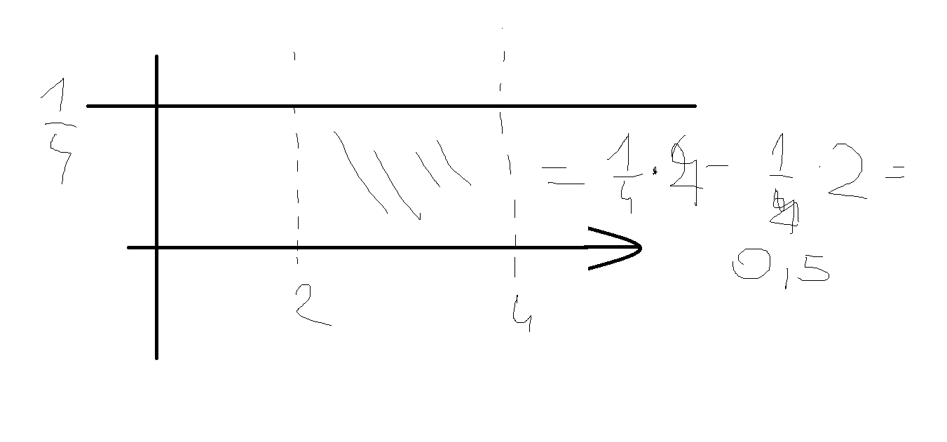
całka szacuje pole pod dana funkcją |  |  |  |  |  |  | z= | [1,2 | 1,5]
 |  |  |  |  |  |  | dys od 1,5 - dys od 1,2
 |  |  |  |  |  | P(z)= | 0.93319279873 | - | 0.88493032978 | = | 0.048262468953

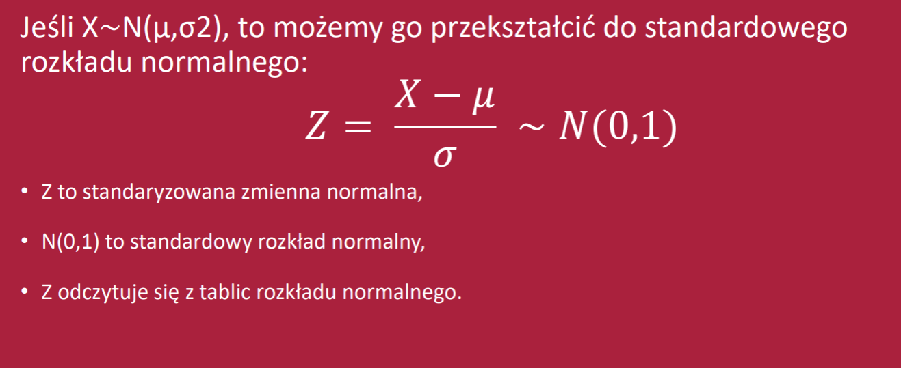
 |  |  |  |  |  |  | Standaryzacja
 |  |  |  |  |  |  | Wzrost(w cm) | Z
 |  |  |  |  |  | 4 | 150 | -1.7243190939
 |  |  |  |  |  | 11 | 151 | -1.6546496356
 |  |  |  |  |  | 12 | 168 | -0.47026884379
 |  |  |  |  |  | 2 | 170 | -0.33092992711
 |  |  |  |  |  | 5 | 173 | -0.12192155209
 |  |  |  |  |  | 7 | 175 | 0.017417364585
 |  |  |  |  |  | 8 | 177 | 0.15675628126
 |  |  |  |  |  | 6 | 178 | 0.2264257396
 |  |  |  |  |  | 3 | 180 | 0.36576465628
 | z= | 1.28 |  | 1,2=w | 8-k | 10 | 185 | 0.71411194798
 | za 1 sigma |  | prawdopodobieństwo tego zdarzenia to dystrybuanta tej funkcji |  |  | 9 | 190 | 1.0624592397
 |  |  |  |  |  | 1 | 200 | 1.7591538231
 |  |  | 0.8997 | - | 90.00% |  |  |  |  |  | [175-14,175+14]-w tym przedziale jest 68% obserwacjii
 |  |  |  |  |  | Średnia= | 174.75 | U=175
 |  |  |  |  |  | Odchylenie= | 14.35 | u=14 |  | P że ktos <190= |  | 0.85598637363 | dys z 1,06
 | funkcja w excelu: |  | 0.89972743205 |  |  |  |  |  |  | P że ktoś jest w przedziale [170,180] |  |  |  | 0.27360877374 | 27.36%
 |  |  |  |  |  |  |  |  |  |  |  | -0.33 | 0.37

 | z= | 0.14
 |  | 0.55567000481 | prawdopodobieństwo zdarzenia mnijeszego
 |  | 1-dystrybuanta |  | prawdopodobieństwo zdarzenia wiekszego
 |  | 0.44432999519
 |  |  |  |  |  |  | Zadanie z tablicy tekstowe
 | P<-1,88> | ? | 1-dys z dodatniego |  |  |  | śr czas hamowania |  | 2.5 | s
 | P<1,88>=P<-1,88>= |  | 0.030054038961 |  |  |  | ochylenie |  | 0.4 | s
 | w excelu funkcja działa na ujemne |  |  |  |  |  | 1.kierowca=3,1 s |  | 1.5 | Standaryzacja zmiennej
P<1,88 | 0.969 | 0.030054038961 |  |  |  |  | 2. prawdopodobieństwo czas <3,1s |  |  | 0.93319279873 | 93.32%
P>1,88 | 0.031 |  |  |  |  |  |  |  | t>3,1s | 0.066807201269 | 6.68%
p=1,88 | 0
 |  |  |  |  |  |  | Zadanie z tablicy 2
 |  |  |  |  |  |  | śr czas pisania testu |  | 40 | min
 |  |  |  |  |  |  | ochylenie |  | 6 | min
 |  |  |  |  |  |  | ile czasu pisał test stdunet , z=2 |  |  | wynik już zsatndaryzowany
 |  |  |  |  |  |  | z=2 czyli plus dwa odchylenia |  |  | t=52 min
 |  |  |  |  |  |  | inaczej wzorem trzeba przekształcić
 |  |  |  |  |  |  | 12=x-40

